Inplantingsplan
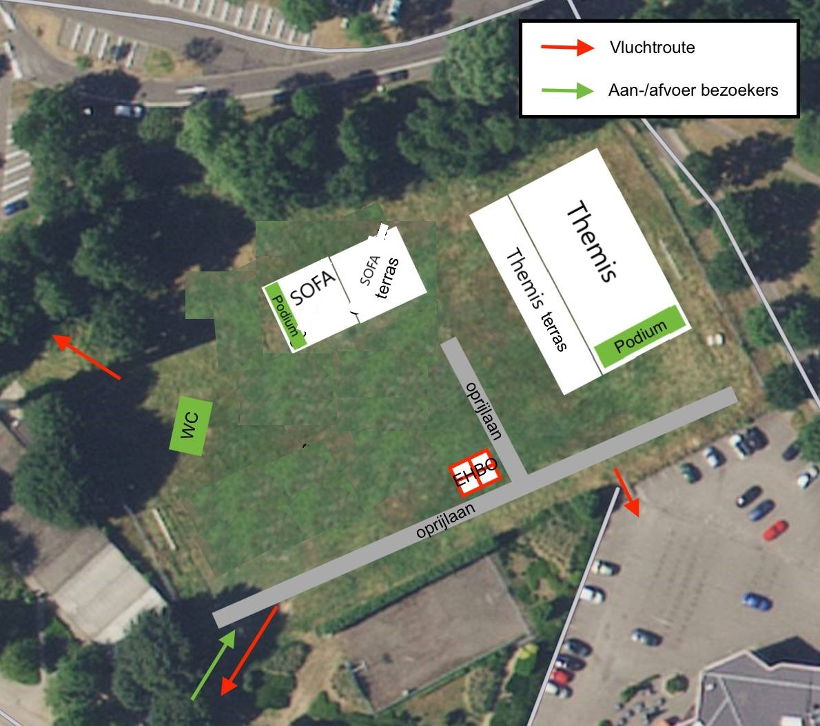
 |  | Info MyMaps

 | Ga Naar Kaart
plak hier uw link

